SIP附件
XXXXXX有限公司 XXXXXX Co.,Ltd. |  |  |  | 文件编号 | QA-SIPI-XXXX-01-1-1 | 表单编号 |  | QA-FM-051-01
 |  |  |  | 产品型号 | XXXX | 部件名称 |  | /
 |  |  |  | 模具编号 | / | 产品穴号 |  | /
产品品质履历（SIP附件） |  |  |  | 部件材质 | / | 附件编号 |  | /
版本 | 日期 | 问题描述 |  | 图片
图1
00 | 2025-07-30 | 口部有麻点印NG，图1 |  | 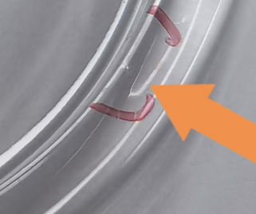

 |  |  | 审核 |  |  |  | 制作 | 刘伟鹏

